Esquema Definitivo
Ingresa durante el día
SODATECH

SERVIDOR 24 (10.1.1.24)

Modelo de Datos detallado DB2
MODELO ERP
SQL JOBS ( 23:00 / 2:30 hs )
Pasar_Users_a_Organization
VISTAS INT
ERP_USER
DYNAMICS
getty connect
INT_USER_VIEW
ERP_ORGANISATION
INTDB2

BillingCountryDataBase
INT_INVOICE_VIEW
ERP_INVOICE
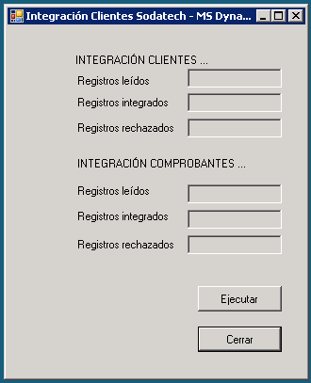

ERP_ARTICLE
MODELO ERP
ERP_COUNTRY_DESCRIPTION
VISTAS INT
APP INTEGRA GP
SCHEDULER (Hrs. 23:30 / 3am)

GETTY CONNECT ddl
GP
(sp econn)
APP INTEGRA GP
GETTY CONNECT auto
getty connect
param.ini

gettyconect.log

Tablas Descri
<-- Esquema | TABLAS
BASE | NOMBRE | Datos Adicionales
INTDB2 | ERP_USER | Descripcion | Tabla que se inserta desde SODATECH. Basicamente contiene los datos de los clientes de las invoice. Alimenta con sus registros a la tabla ERP_ORGANISATION que basicamente es la tabla que se usa en las vistas de la integración. El pasaje se hace con el Job PASAR_USERS_A_ORGANISATION
 | ERP_ORGANISATION | Descripcion | Tabla que se genera por medio del Job PASAR_USERS_A_ORGANISATION. Base de Clientes, alimenta la vista INT_INVOICE_VIEW que es la vista que se usa en la integracion para dar de alta los clientes en GP para cada compañía. Contiene todos los datos necesarios del cliente.
 |  | Campos Principales
 |  | Campo | Descripción
 |  | merged_org_id | Id de Cliente. Con este id se da de alta en GP
 |  | name | Nombre de la compañía / Cliente de Venta
 |  | shortname | Nombre Corto de la compañía
 |  | tax_number | Numero Identificación tributaria. CUIT, NIT, RUP dependiendo del pais.
 |  | processed | Fecha de procesamiento del registro. Este campo lo escribe la integración una vez finalizado el proceso
 |  | TypeOfRecord | Tipo de Registro. Para que se procese el cliente el campo tiene que ser igual a cero
 |  | integrated | Estado de la integracion del cliente. NULL nunca entro en un proceso de integracion. 1 = Integrado, 0=Corrio el proceso de integracion pero no integro por algun error. Este campo lo escribe la integración
 |  | int_message | Mensaje de resultado de la integración. SI integrated = 1 el mensaje es fijo de finalizacion OK. Si integrated=0 se escribe el mensaje de error que devuelve la integracion.
 | ERP_INVOICE | Descripción | Tabla que inserta SODATECH. Cabeceras de Factura. Alimenta la vista INT_INVOICE_VIEW que es la vista que se usa efectivamente para la integración.
 |  | Campos Principales
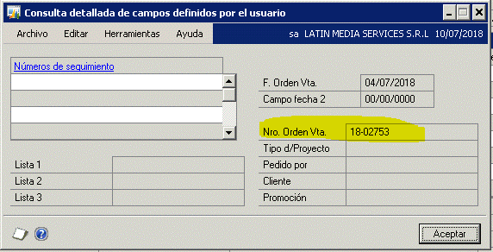
 |  | invoice_id | ID del Invoice, PK de la tabla, se hereda en ERP_ARTICLE. Es el campo de relacion con GP via tabla INTERID..INT_SOPHDR, INT_SOPLINE
 |  | invoice_number_text | Este dato es el numero de la Sales Order, es el numero que se visualiza en GP . Ventana datos definidos por el usuario
 |  | totalprice | Tiene que ser mayor que cero para integre
 |  | user_id | User id identifica el cliente, es la pk de ERP_USER
 |  | org_id | identifica al cliente al que pertenece la factura, es la pk en ERP_ORGANISATION
 |  | merged_org_id | Id de cliente con el que se integra en GP
 |  | date_invoice | Fecha de la factura
 |  | address_country_code | Con este codigo de pais se determina por medio de un join a BilllingCountryDatabase el servidor y la base donde se integra una factura
 |  | payment_type | Indica si la factura esta pagada de alguna forma. Si el dato viene con Invoice la factura esta impaga, nulo la factura esta imgapa, sino viene el metodo de pago. La factura se integra como pagada.
 |  | sync_version_erp | Este campo tiene que estar en cero para que integre. En verdad sync_version_st > sync_version_erp
 |  | TypeOfRecord | Este campo tiene que estar en cero para que integre.
 |  | transaction_type | Tiene que ser 'sale' o 'refund'. Determina el SOPTYPE con el que se integra. SI es sale se integra con SOPTYPE=3, sino 4
 |  | invoice_status | Tiene que tener valores 'final_pendind' o 'final_closed' o 'final_cancelled'. Detalles de definicion ver VISTA INT_INVOICE_VIEW
 |  | ProcessedDate | Indica la fecha de procesamiento del registro
 |  | IntegrationStatus | Flag indicador del resultado de la integracion, NULL no corrio la integracion, 1 = Integro OK, 0= Integro con ERROR
 |  | ErrorStr | Indica el mensaje de resultado del proceso, para IntegrationStatus 1 mensaje de Ok, para IntegrationStatus = 0 mensaje de error. Analisis de Error se complementa con el LOG
 | ERP_ARTICLE | Descripción | Tabla que inserta SODATECH. Es el detalle de factura. Los articulos.
 |  | Campos Principales
 |  | article_id | ID del articulo, PK de la tabla
 |  | invoice_id | ID del Invoice,FK de la tabla ERP_INVOICE.
 |  | article_type | Tipo de Articulo
 |  | article_name | Nombre
 |  | article_description | Descripción
 |  | price | Importe del Articulo
 |  | vat | Impuesto. Para algunos paises el impuesto se calcula dentro de GP, en otros paises se toma el impuesto enviado por SODATECH
 |  | vat_percentage | Porcentaje del impuesto.
 | INT_USER_VIEW | Descripción | Vista generada a partir de ERP_ORGANISATION, BillingCountryDatabase + tablas GP. Es la fuente de entrada para la integracion de clientes. Los campos importantes son los mencionados en las secciones de las tablas componentes de la vista.
 | INT_INVOICE_VIEW | DEscripción | Vista generada a partir de ERP_ORGANISATION, BillingCountryDatabase + ERP_INVOICE + ERP_ARTICLE. Es la fuente de entrada para la integracion de facturas. Sales ORders campos importantes son los mencionados en las secciones de las tablas componentes de la vista.
DYNAMICS | BillingCountryDatabase | Descripción | Tabla cnfigurada en DYNAMICS, Basicamente se utiliza para saber a partir del adresscountrycode que viene informado en ERP_INVOICE en que servidor y base se integra la factura.
 |  | Campos Principales
 |  | CCODE | Country Code, Codigo de Pais, con este campo se hace join.
 |  | INTERID | Base de datos en la cual se va a integrar la factura
 |  | SERVIDOR | Servidor donde se va a integrar la factura.

